Notes
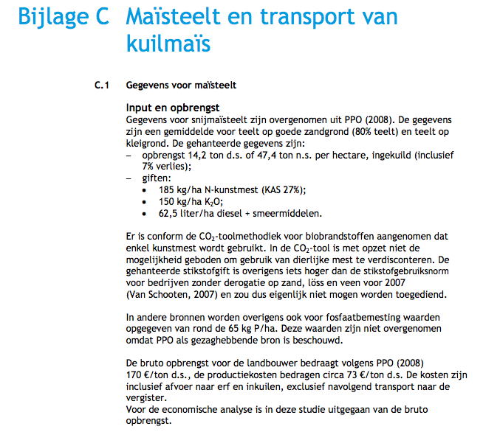
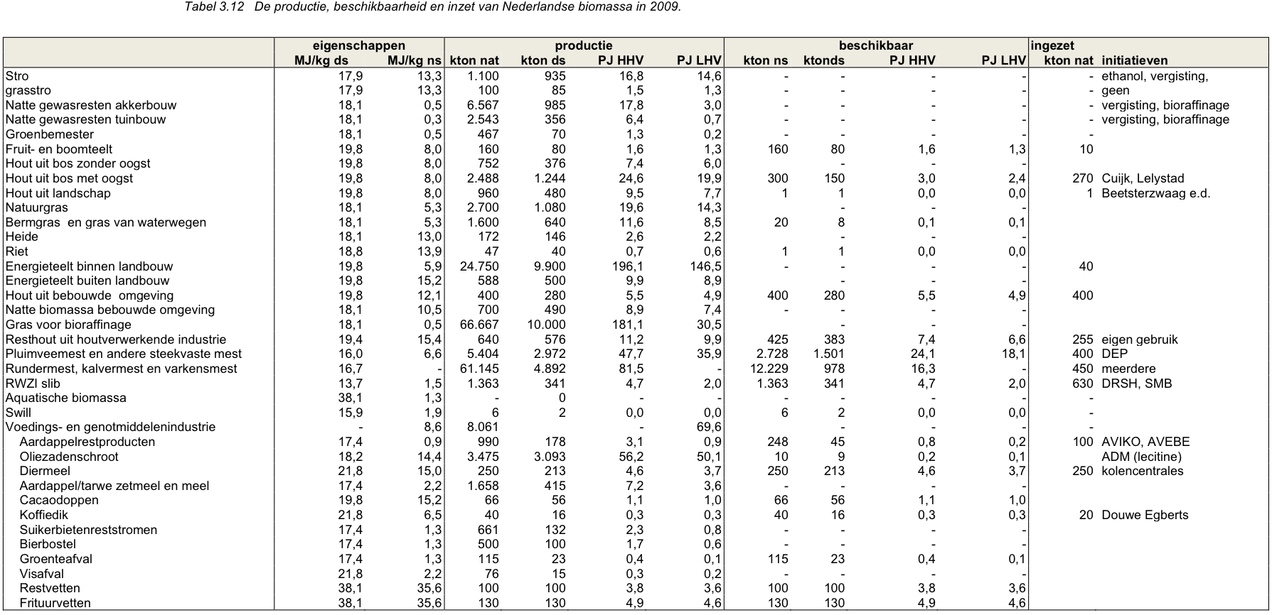
 | Sources | Page |  | Notes

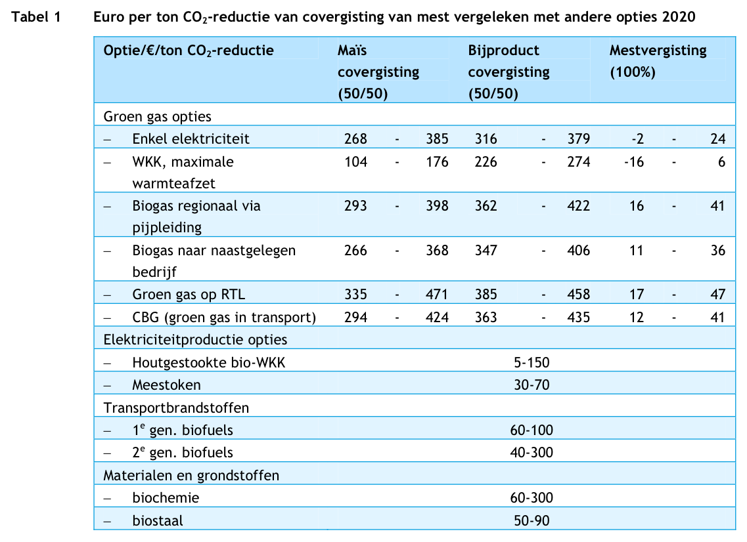
 | CE Delft_201104_Kansen voor groen gas-concurrentie groen gas met andere biomassa opties

 |  | p12 |  | Covergisting
 |  |  |  | Verhouding 50/50 co-substraat en mest

 |  | p22
 |  |  |  | Gehalte o.s. snijmaïs |  | 28.80%
 |  |  |  | Percentage o.s. in d.s. |  | 96%
 |  |  |  | Opbrengst snijmaïs per ha |  | 47.4 | ton / ha
 |  |  |  | Opbrengst snijmaïs per ha (droge stof) |  | 14.2 | ton ds/ha
 |  |  |  | Opbrengst snijmaïs per ha organische stof) |  | 13.6 | ton os/ha
 |  |  |  | Opbrengst snijmaïs per km2 organische stof) |  | 1363.2 | ton os/km2
 |  |  |  | Opbrengst biogas / ton o.s. |  | 575 | m3/ton
 |  |  |  | Methaan in biogas |  | 55%
 |  |  |  | Opbrengst methaan / ton o.s. |  | 316.25 | m3/ton
 |  |  |  | HHV methaan |  | 55.5 | MJ/kg
 |  |  |  | LHV methaan |  | 49.5 | MJ/kg |  |  | This was copied from the biogas.carrier source analysis, as the production pathway is the same.
 |  |  |  | dichtheid methaan |  | 0.000716 | kg/L |  |  | Biomethane is separated and then liquified into very pure bio LNG.
 |  |  |  | HHV methaan |  | 39.738 | MJ/m3
 |  |  |  | LHV methaan |  | 35.442 | MJ/m3
 |  |  |  | Opbrengst methaan / ton o.s. |  | 11.2085325 | GJ/ton

 |  |  |  | Yield biomethane per km2 |  | 15279472 | MJ/km2
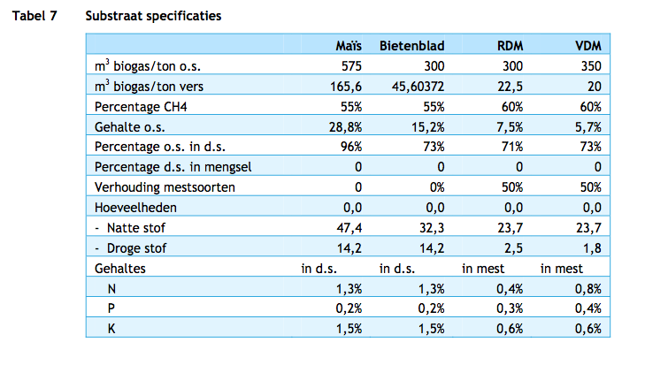

 |  |  |  |  |  |  |  |  |  |  | 6.6
 |  |  |  |  |  |  |  |  |  |  | 44%
 |  |  |  |  |  |  |  |  |  |  | 15

 |  | p. 26
 |  |  |  | Rendement biogasproductie |  | 90.8% | %
 |  |  |  | W-vraag bij biogas productie |  | 7.8% | %
 |  |  |  | Verliezen bij biogas productie |  | 1.4% | %
 |  |  |  | E-gebruik voor biogas productie |  | 1.8% | % |  | N.B: aanname: e-verbruik in buitenland is voor buitenlandse conto en in NL wordt het meegenomen in de opwerkingsstap als E-gebruik zonder impact op areaal.

 |  |  |  | Rendement opwerking naar groen gas |  | 99.1% | %
 |  |  |  | Verlies bij opwerking naar groengas |  | 0.9% | %

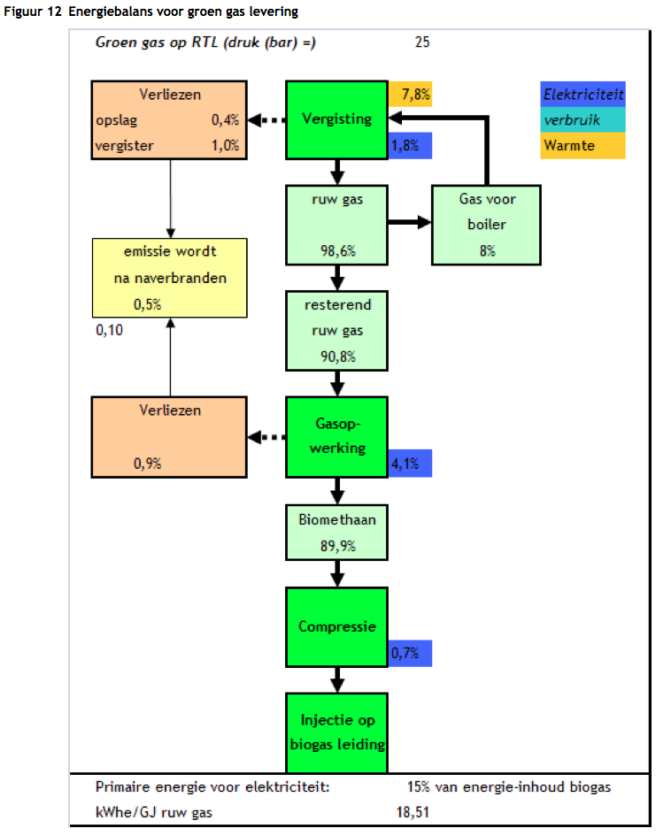
 |  |  |  | E-gebruik voor opwerking naar groengas |  | 4.1% | % |  | N.B: aanname: e-verbruik in buitenland is voor buitenlandse conto en in NL wordt het meegenomen in de opwerkingsstap als E-gebruik zonder impact op areaal.
 |  |  |  | E-gebruik voor compressie & injectie groengas |  | 0.7% | % |  | N.B: aanname: e-verbruik in buitenland is voor buitenlandse conto en in NL wordt het meegenomen in de opwerkingsstap als E-gebruik zonder impact op areaal.

 |  |  |  | Energieopbrengst van snijmaïs

 |  |  |  | Calculated as follows:

 |  |  |  |  |  | 65.45 | km2 landbouwareaal
 |  |  |  |  |  | 7,640 | GJ mais per km2
 |  |  |  |  |  | 1000000 | GJ biogas
 |  |  |  |  |  | 500000 | GJ maïs input

 |  |  |  | Prijs van mais
 |  | p21 |  | EUR/ton |  | 21 | aanname ton ds

 |  |  |  | Opbrengst co-product |  | 1,420.00 | ton ds/km2
 |  |  |  | Opbrengst co-product |  | 7,639.74 | GJ/km2
 |  |  |  | energieinhoud |  | 5.38 | GJ/ton ds | MJ/kg
 |  |  |  | Prijs van mais per GJ: |  | 3.90 | EUR/GJ

Sources | Page |  | Notes

Duinn

 | 7 |  | 418 | kg/m3 | Density
 |  |  | 49.5 | MJ/KG | LHV
 |  |  | 0.418 | kg/dm3 | transform to kg/Liter
 |  |  | 20.7 | MJ/L | LHV

 |  |  | 55.1 | g CO2/MJ | CO2 emissions TTW

 | Sources | Page |  | Notes

 | CE Delft_2010_rijden_en_varen_op_gas

 |  | 28

 |  |  |  | 17 | euro/GJ Bio LNG
 |  |  |  | 0.017 | euro/MJ Bio LNG

 | Sources | Page |  | Notes

 | IPCC_2006_Guidelines for National Greenhouse Gas Inventories - Vol 2 Energy - Ch 1 Introduction.pdf

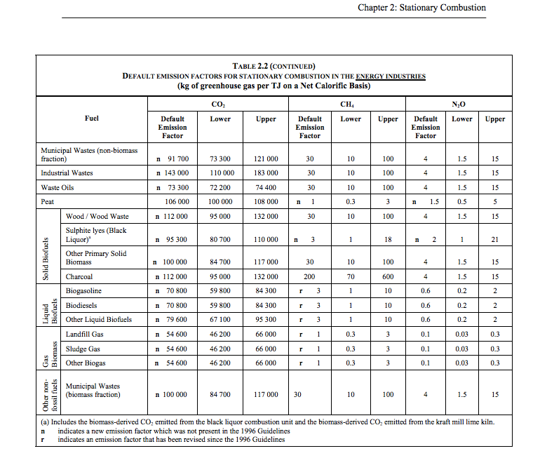

 |  | 1.24 |  |  | 54600 | kg CO2/TJ | gas biomass
 |  |  |  |  | 1000000 | TJ/MJ
 |  |  |  |  | 0.0546 | kg CO2/TJ

 | Sources | Page |  | Notes

 | Borjesson_2010_Agricultural crop-based biofuels.pdf

 |  | 111

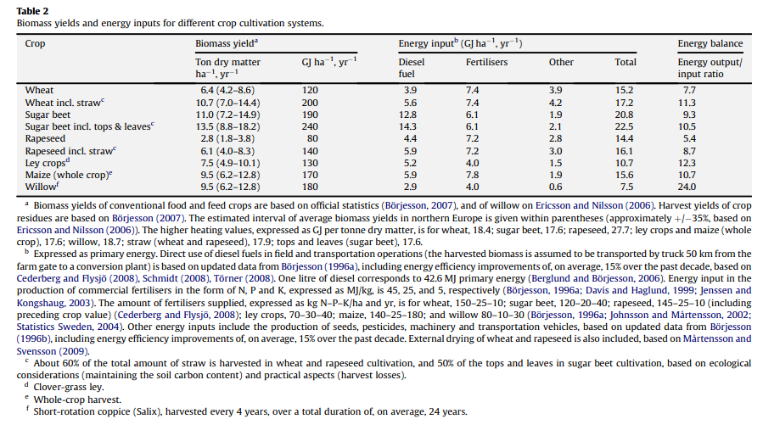

 |  | 111

 |  | 112

 |  | 113

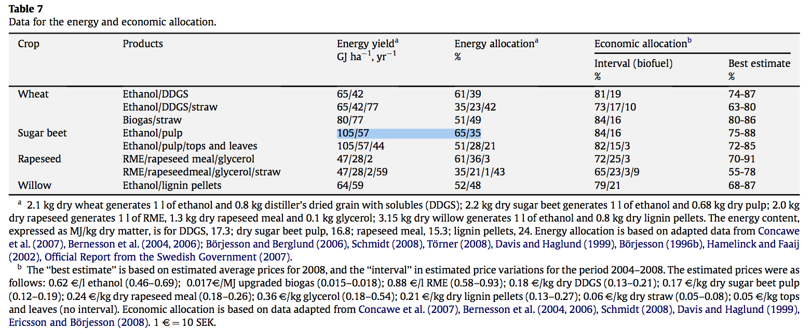
 |  | 114

 |  |  |  |  | GJ/ha/yr
 |  |  |  |  | MJ/ha/yr
 |  |  |  |  | MJ/km2/yr

 | Sources | Page |  | Notes

 | statline CBS

 |  |  |  | yearly production of manure NL |  | 72703 | mln kg
 |  |  |  | wet manure |  | 72.703 | Mtonne

 | Sources | Page |  | Notes

 | SenterNovem_200911_Beschikbaarheid biomassa voor elektriciteit en warmte in 2020.pdf |  |  | Auteur Koppejan

 |  | p. 40 |  | Manure

 |  |  |  | Rundermest, kalvermest en varkensmest
 |  |  |  | Energieinhoud natte stof |  |  | MJ/kg ns
 |  |  |  | Energieinhoud droge stof |  | 16.7 | MJ/kg ds
 |  |  |  | productie nat |  | 61.145 | Mtonne/year
 |  |  |  | productie droog |  | 4.892 | Mtonne/year
 |  |  |  | nat / droog conversie |  | 12.5
 |  |  |  | beschikbaar nat |  | 12.229 | Mtonne/year
 |  |  |  | beschikbaar droog |  | 0.978 | Mtonne/year

 |  |  |  | Pluimveemest en andere steekvaste mest
 |  |  |  | Energieinhoud natte stof |  | 6.6 | MJ/kg ns
 |  |  |  | Energieinhoud droge stof |  | 16 | MJ/kg ds
 |  |  |  | productie nat |  | 5.404 | Mtonne/year
 |  |  |  | productie droog |  | 2.972 | Mtonne/year
 |  |  |  | nat / droog conversie |  | 1.8
 |  |  |  | beschikbaar nat |  | 2.728 | Mtonne/year
 |  |  |  | beschikbaar droog |  | 1.501 | Mtonne/year

 |  |  |  | Average manure
 |  |  |  | Energieinhoud droge stof |  | 16.35 | MJ/kg ds

 |  |  |  | Total
 |  |  |  | Available dry manure |  | 2.479 | Mtonne/year
 |  |  |  | Available energy |  | 40.3 | PJ/year (HHV!)

 | Sources | Page |  | Notes

 | CE Delft_201006_Rijden en varen op gas - Kosten en milieueffecten van aardgas en groen gas in transport

 |  | p.83
 |  |  |  | Opbrengst snijmaïs per ha |  | 47.4 | ton / ha
 |  |  |  | Opbrengst snijmaïs per ha (droge stof) |  | 14.2 | ton ds/ha

